상품제안서
시크론 매직핸들 6단 6K 미니 양우산 + 5단 LED 휴대용 미니 선풍기 세트 | 상품코드: S46748

 |  |  |  |  |  |  | 02-713-8555 | www.synergygift.co.kr
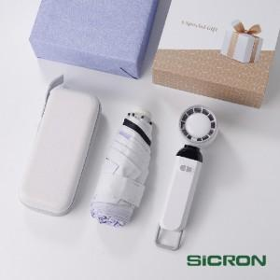 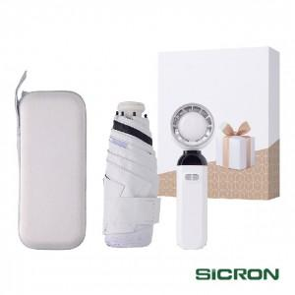 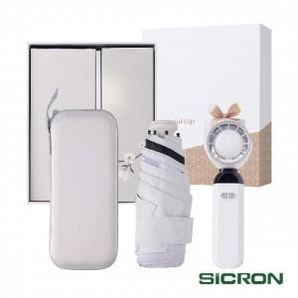

【상세/제작정보】

【인쇄/포장옵션】 | [우산] 레이저, [우산] 풀칼라, [선풍기] 실크, [선풍기] 레이저 / 포장지포장

【공급단가】 | 수량 | 20~ | 100~ | 300~ | 500~ | 1,000~
*VAT별도 | 단가 | 19,100원 | 17,400원 | 16,600원 | 16,300원 | 16,000원

【상품 URL】 | https://www.synergygift.co.kr:443/src/goods_detail.php?gdno=46748

